Sheet1
美术需求
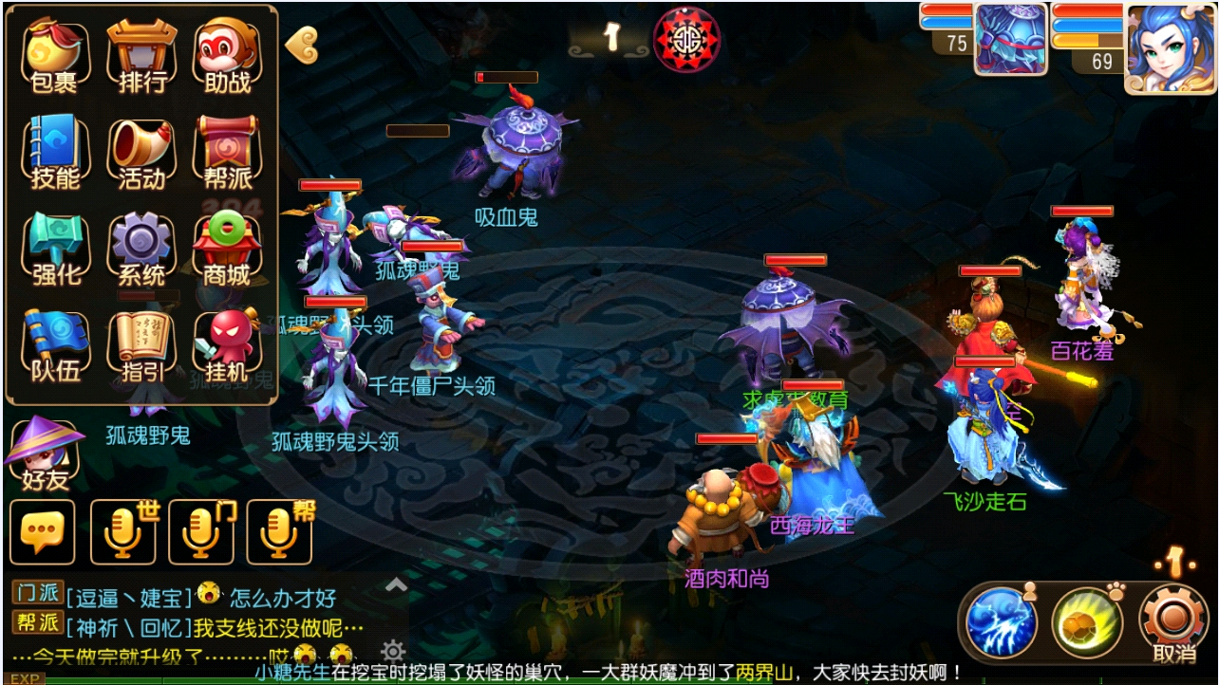

名字 | 需求 | 参考
 | 出一对
按钮

队伍按钮

物理攻击时暴击出的图

魔法攻击时暴击出的图

人图标

宠物图标

